REGISTROS CBL
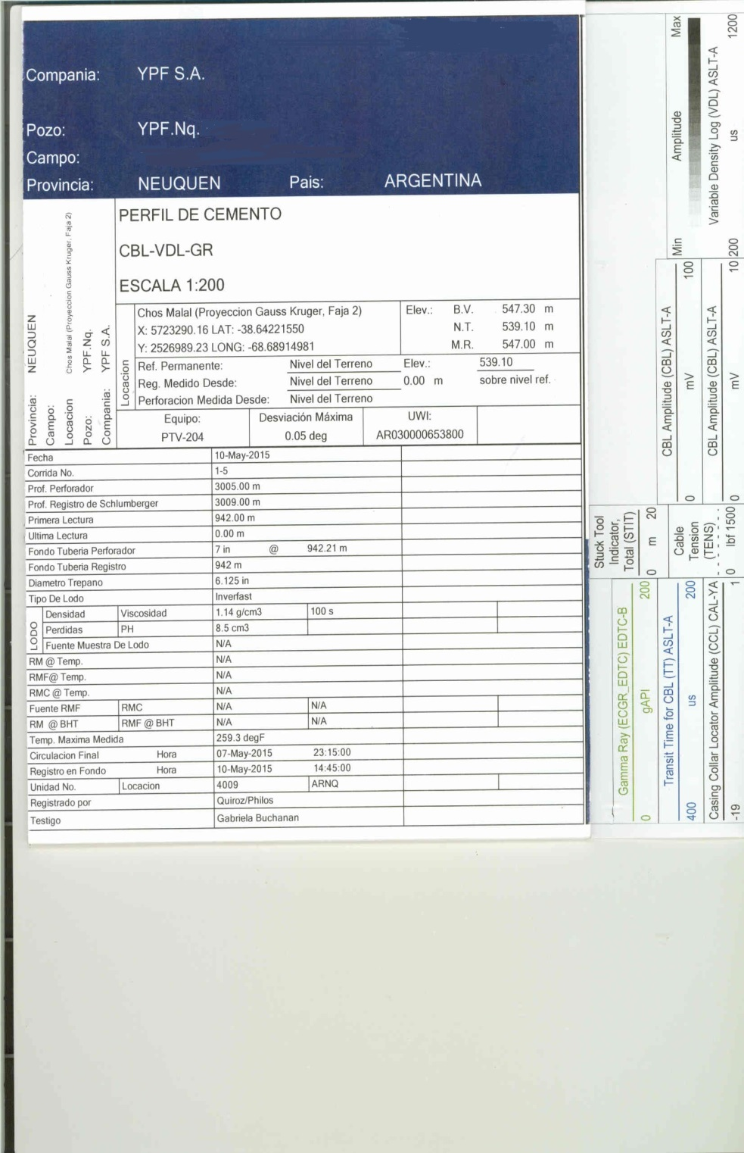
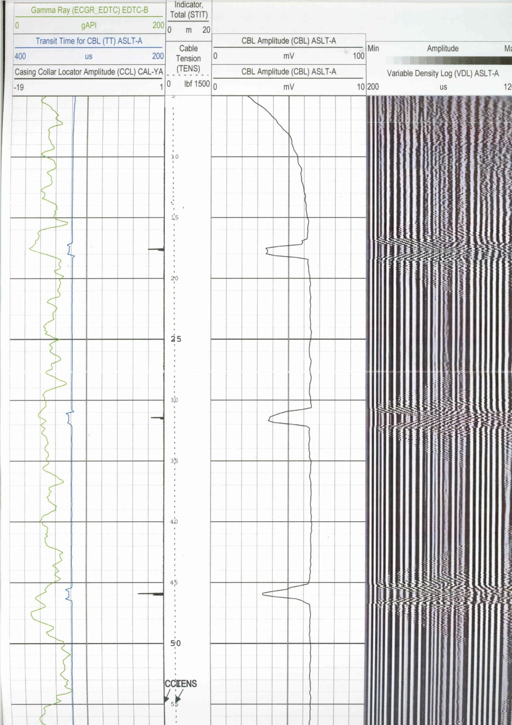
PERFIL DE CEMENTO
CBL - VDL

